상품제안서
송월 도킹보조배터리 세트 (라이트무지 1매 + 도킹보조배터리 1개) | 상품코드: S38370

 |  |  |  |  |  |  | 02-713-8555 | www.synergygift.co.kr
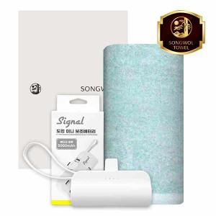

【상세/제작정보】 | <span style="font-size: 14pt;">해당 가격에 </span><br><span style="font-size: 14pt;">세면타올 1매 + 도킹보조배터리 + 종이케이스 구성 입니다.</span>

【인쇄/포장옵션】 | 실크, 자수, 풀칼라 / 포장지포장

【공급단가】 | 수량 | 50~ | 100~ | 500~ | 1,000~ | 3,000~
*VAT별도 | 단가 | 12,840원 | 12,150원 | 11,550원 | 11,260원 | 11,060원

【상품 URL】 | https://www.synergygift.co.kr:443/src/goods_detail.php?gdno=38370

